상품제안서
에코라이프 소프트 휴대용 원터치줄자 | 상품코드: S36417

 |  |  |  |  |  |  | 02-713-8555 | www.synergygift.co.kr
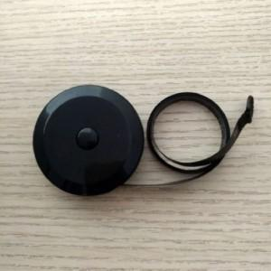

【상세/제작정보】

【인쇄/포장옵션】 | 실크 / 종이케이스+선물포장

【공급단가】 | 수량 | 100~ | 300~ | 1,000~ | 3,000~ | 10,000~
*VAT별도 | 단가 | 3,640원 | 3,440원 | 3,270원 | 3,190원 | 3,130원

【상품 URL】 | https://www.synergygift.co.kr:443/src/goods_detail.php?gdno=36417

